Тест
Тест: Белки - природные полимеры

Вопрос 1 | Полипептидная цепь с определенной последовательностью остатков аминокислот характеризует

 | 1) первичную структуру белка;
 | 2) вторичную структуру белка;
 | 3) третичную структуру белка;
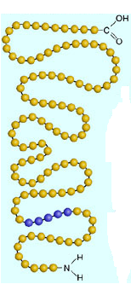
 | 4) четвертичную структуру белка.

 | Ответ: | 0

Вопрос 2 | Для белков не характерна реакция

 | 1) гидролиза;
 | 2) денатурации;
 | 3) термического разложения;
 | 4) полимеризации.

 | Ответ: | 0

Вопрос 3 | Укажите, что наблюдается при действии на растворы белков сульфата меди (II) и гидроксида натрия

 | 1) выпадение белого осадка;
 | 2) выпадение черного осадка;
 | 3) красно-фиолетовое окрашивание;
 | 4) желтое окрашивание.

 | Ответ: | 0

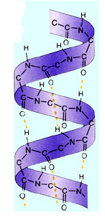
Вопрос 4 | укажите, что наблюдается при действии на растворы белков концентрированной азотной кислоты

 | 1) выпадение белого осадка;
 | 2) выпадение черного осадка;
 | 3) красно-фиолетовое окрашивание;
 | 4) желтое окрашивание.

 | Ответ: | 0

Вопрос 5 | Не могут быть полимерами

 | 1) углеводы;
 | 2) белки;
 | 3) нуклеиновые кислоты;
 | 4) жиры.

 | Ответ: | 0

Вопрос 6 | Структурным звеном белков является:
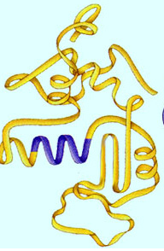
 | 1) нуклеотид;
 | 2) амин;
 | 3) аминокислота;
 | 4) глюкоза;

 | Ответ: | 0

Вопрос 7 | Денатурацией называется

 | 1) связывание белками молекул воды;
 | 2) частичное или полное разрушение пространственной структуры белков при сохранении первичной структуры;
 | 3) расщепление полипептидной цепи под действием ферментов;
 | 4) потеря белковой молекулой электрического заряда при определенной кислотности среды.

 | Ответ: | 0

Вопрос 8 | Свертывание спирали в клубок - «глобулу» характеризует:

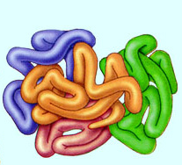
 | 1) первичную структуру белка;
 | 2) вторичную структуру белка;
 | 3) третичную структуру белка;
 | 4) четвертичную структуру белка.

 | Ответ: | 0

Вопрос 9 | Какой продукт содержит большее количество белка

 | 1) молоко;
 | 2) колбаса;
 | 3) рыбная икра;
 | 4) куриные яйца.

 | Ответ: | 0

Вопрос 10 | При горении белков ощущается запах

 | 1) тухлых яиц;
 | 2) аммиака;
 | 3) жженого пера;
 | 4) горелой резины.

 | Ответ: | 0

 | У Вас верных ответов: |  | 0

 | Ваша оценка: |  | 2

